Sheet1
 |  |  | 实验分析报告

实验名称： | My Test 59 |  |  |  |  |  | 耗时：

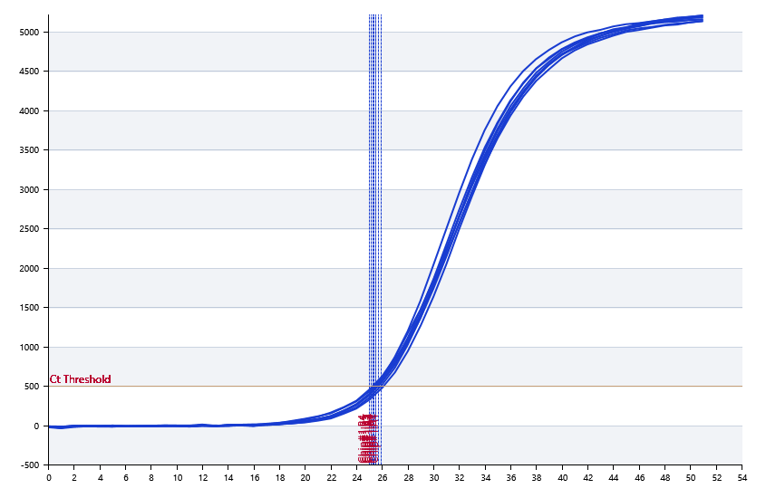

A | 1 | 2 | 3 | 4 | 5 | 6 | 7 | 8
FAM： | 25.896812868 | 25.719877767 | 25.454302132 | 25.479220525 | 25.526907413 | 25.081787086 | 25.345397677 | 25.179459847
VIC： | 0 | 0 | 0 | 0 | 0 | 0 | 0 | 0
TexRed： | 0 | 0 | 0 | 0 | 0 | 0 | 0 | 0
Quasar 670： | 0 | 0 | 0 | 0 | 0 | 0 | 0 | 0

B | 1 | 2 | 3 | 4 | 5 | 6 | 7 | 8
FAM： | 25.648696252 | 25.180540805 | 25.302383772 | 25.016223328 | 25.127096518 | 25.205095017 | 25.448652367 | 25.242281006
VIC： | 0 | 0 | 0 | 0 | 0 | 0 | 0 | 0
TexRed： | 0 | 0 | 0 | 0 | 0 | 0 | 0 | 0
Quasar 670： | 0 | 0 | 0 | 0 | 0 | 0 | 0 | 0

预变性温度 | 79
预变性时间 | 10
变性温度 | 69
变性时间 | 10
退火温度 | 60
退火时间 | 10
延伸温度 | 66.2
延伸时间 | 10
保持温度 | 78
保持时间 | 10
循环数 | 6

 |  |  |  |  |  | 日 期： | 1/18/19

 |  |  |  |  |  | 操 作 人：

